关系图
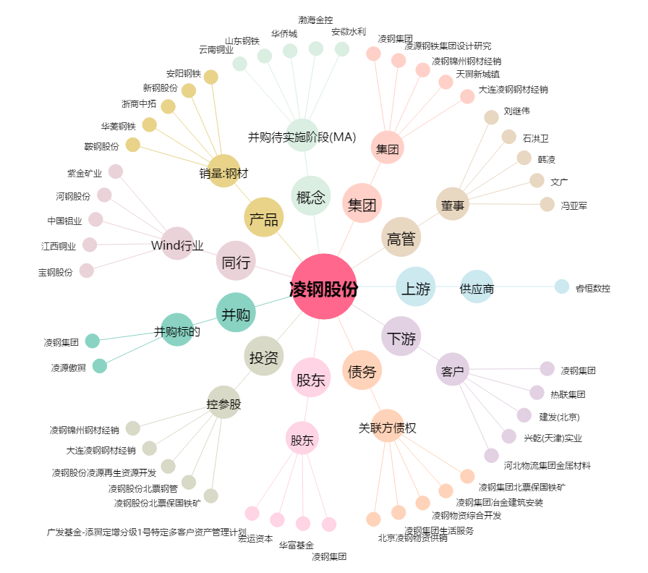
凌钢股份[600231.SH] - 关系概览图

